分析報告
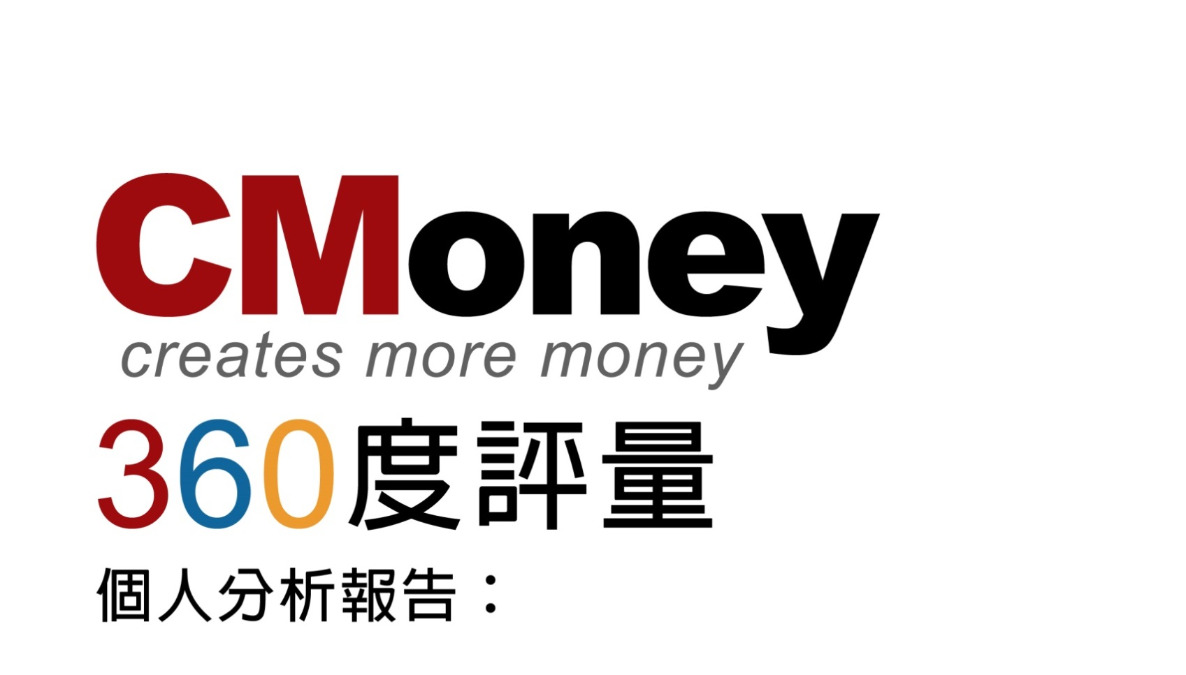

2018上半年度

 |  | 個人分析報告： | 洪二二



 | 【前言】

 | 你是否曾經在工作上覺得「卡關」，但不知道如何改進？ 你是否曾經看到其他同事也遇到一些困難，但不知道如何幫助他？ 360度回饋評量可稱為多元評估或多評量者評估，它不同於自上而下，由上級主管 評定下屬的傳統方式。而是由每位同仁填寫的評量問券對象，會包含主要和你工作相關的 Leader 或同仁，還有你自己。 這一份 360度回饋評量問卷，希望藉由自己、leader、同儕、不同部門合作夥伴的意見回饋，讓每位同仁更認識自己的優缺點，並且找到改善的方向，用眾人的力量，幫助身旁的夥伴們一起成長。

 | 【如何閱讀這份報告】

 | 1. 觀察自己客觀的各項回饋，你可以發現自己這半年內對公司整體的正面影響力，以及未來可以改善的方向。 2. 如果同事給予的評分與自己的認知差異很大時，或許是其他人的看法和你不太一樣。也可能是其他人還沒有觀察到你所做的事情對公司整體具有直接的影響力，或是你目前具備的能力還不足以帶領一些同事，而同事給予的回饋就能提供你一些進步的方向喔! 3. 你可以和Leader一起討論這份報告，更加了解自己的職涯方向，改善職務上的安排、有系統的調整學習目標，幫助每位同仁都能在CMoney一起學習和進步。 4. 本評量對於填寫評量者姓名絕對保密，評量報告僅提供給本人及其Leader做參考。 5.評量分數將與獎金做連結，提供給Leader作為參考依據。

 | 【創辦人Ken的話】

 | 各位同仁，大家好 首先感謝大家參與本次的360度評量，對於本次回饋的題目你也許還有疑問，我將分以下兩大部份來分享，希望能讓你更清楚評量的目的，也有助於未來每半年的問卷填寫。

 | 【關於正向影響力】

 | 本次360度評量詢問同仁： 「你這半年做過對公司最有正向影響力的事情是什麼？」以及 「他認為這件事情當初你是如何想到和如何完成的？」這2個問題， 由同仁為你紀錄這些大大小小的正向影響力事件 並給予肯定與喝采。 而未來也希望你透過這兩個問題，確保自己每天不會只是走老路、重複做事， 而是不斷逼自己思考： 「我的工作到底 在幫助公司同事或用戶 解決什麼問題？」 「我是否有思考出 解決這個問題更好的方法？」 最後確認自己是不是真的嘗試做出了更好的流程或成果。

 | 【關於領導力】

 | 對於本次360度第二部份的領導力問題，你也許會說：我對當leader沒興趣，我不需要領導力。 而關於領導力，你需要知道的第一點是：領導力是責任。領導力就是解決問題，領導力的責任就是承擔解決問題的責任。 管理大師彼得杜拉克說：領導力不是頭銜、特權、職位或者金錢，領導力是責任。 很多人的誤解就是把領導力跟職位劃上等號，不過有領導職位的人不一定有領導力 但可以確信的是 領導力是領導職位的責任；領導職位是領導力的資源！ 所以，只要你需要解決問題、承擔責任，你就需要領導力， 領導力可以是領導眾人解決難題，抑或領導自己解決難題，端看你的選擇。

【關於你的正向影響力】

個人平均 / 公司平均 (PR)： |  |  |  | 4.67/3.84(10)
 |  |  |  |  | ※PR值：全公司分數十等分下，你分數的落點（10最高、1最低）

這半年你做過對公司最有正向影響力的事情是什麼？ |  |  | 這件事情當初你是如何想到的？以及如何完成的？ |  | 分數 (1~5分)
有規劃性的一步一步完成財報與原物料的承接，並且去思考如何驗證龐大的欄位以及加速驗證的效率。 |  |  | 認真學習每一次的交接會議，與交接者討論如何承接。 |  | 5
接下財報與原物料 |  |  | 是需求，並透過她有效率的安排吸收，結合來臨的業務需求，順利承接下來 |  | 4
交接了原物料、財報兩大系列的表，減輕服務組同仁的壓力。並且製作相關文件與相關維護工具優化了兩大系列表的維護流程。 |  |  | 1.交接兩大系列表應該是組內規畫2.文件 & 維護工具應該是她覺得既然是由她來維護，當然要製作一些利於她維護的工具或文件，也可以幫助未來交接給他人 |  | 5
與洪冠群成為負責台股財報的工程師 |  |  | 對於繁雜的財報會計科目，能夠細心、耐心、負責任的處理 |  | 5
1.轉組及全面接手財報、原物料，讓需求及問題處理可以更快速的被解決，2.讓修文、George有更多時間可專注於服務及資料庫管理任務上師 |  |  | 公司組織成展及變化，且非常願意配合協助 |  | 4
成為台股財報、原物料相關主要負責的工程師 |  |  | 財報出新制度時，為了更加了解財報，有去金研院報名課程，回來還有跟SA一起討論，讓財報專案整體更加順暢 |  | 5

【關於你的領導力】

個人平均 / 公司平均 (PR)： |  |  |  | 4/2.93(10)
 |  |  |  |  | ※PR值：全公司分數十等分下，你分數的落點（10最高、1最低）

11這半年你做過對公司最有正向影響力的事情是什麼？ |  |  |  |  | 分數 (1~5分)
心思細膩，有自己的見解與規劃，可歸納多種建議後下決策，與成員溝通良好，思考較謹慎，適合專案規劃安排。 |  |  |  |  | 4
擁有找出錯誤的眼光 |  |  |  |  | 4
這位同事是我目前接觸最多的同事，她最大的兩個優點就是「嚴謹」與「願意傾聽他人意見」，由於她的「嚴謹」讓我們的SCRUM到目前進行的任務都可圈可點。也由於她的「願意傾聽他人意見」其他組員有提供意見的管道，讓每位組員有「原來自己對於這個組來說也是很重要」的歸屬感 |  |  |  |  | 5
願意指導、協助他人 |  |  |  |  | 3
1.做事沉穩、條理分明2.遇上不熟悉事情會積極詢問並設法釐清3.溝通上會取各自優點 |  |  |  |  | 3
做事細心負責，遇到不合理的問題，會主動詢問，表達自己的看法，與其他成員討論 |  |  |  |  | 5

【同事們想給你的建議】

同事建議內容
1.繼續保持細心謹慎的特質，優化重複性工作項目2.適時表現更有自信的一面3.主動分享與協助其他成員
不僅僅要有找出錯誤的眼光，還要有縱橫整體，帶領全組的想法與實踐
繼續保持以上兩個優點，這兩個優點不僅僅能幫助到整個團隊，也能讓其他組員工作起來很舒適
無
1要勇於提出自己看法。2.做法可以挑戰大膽一點，不要選擇保守作法。3.傳授並同時感染夥伴們學習你的善於整理資料及記錄事情方法。
無

